缺陷报告
缺陷编号 | 用例编号 | 缺陷名称 | 缺陷描述 | 严重程序 | 优先级 | 问题类型 | 前置条件 | 环境配置 | 操作步骤 | 输入数据 | 预期结果 | 实际结果 | 其他说明
1 | 2 |  | 功能栏没有按比例显示，导致页面布局冗余 | 建议 | 低 |  | 1、环境已部署成功 2、Libreoffice Writer已成功打开 | 1、硬件型号：RISC-V 64 2、硬件配置信息:(QEMU虚拟机) CPU核数：8 内存：8G 硬盘容量：15G 3、版本镜像：openEuler 22.03-V1 RISC-V 4、版本名称：libreoffice-1:7.3.5.2-2.oe2203.riscv64 | 查看主界面是否正确显示菜单栏、功能栏以及操作界面 |  | 主界面正确显示菜单栏、功能栏以及操作界面 | 功能栏没有按比例显示，导致页面布局冗余 | 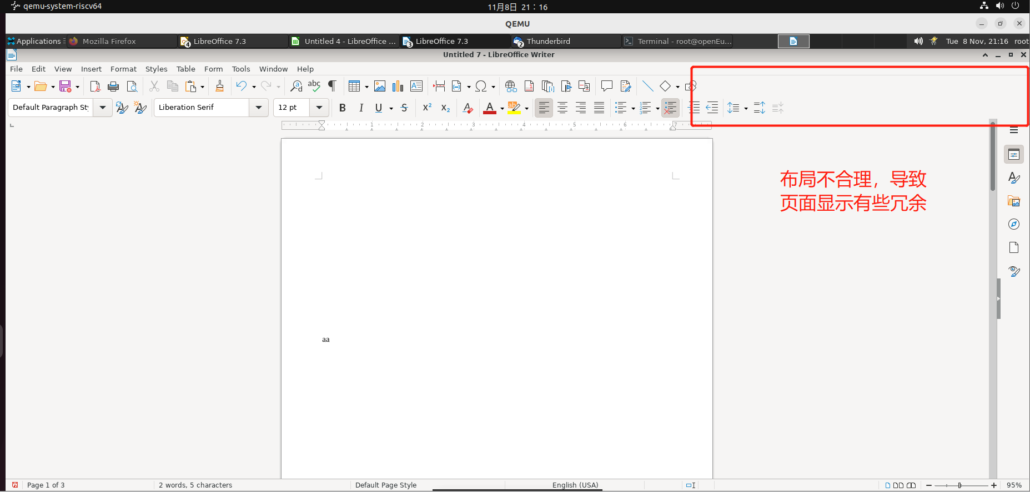
2 | 49 |  | 无法对模板进行重命名操作 | 一般 | 中 |  | 1、环境已部署成功 2、Libreoffice Writer已成功打开 3、存在至少一个模板 | 1、硬件型号：RISC-V 64 2、硬件配置信息:(QEMU虚拟机) CPU核数：8 内存：8G 硬盘容量：15G 3、版本镜像：openEuler 22.03-V1 RISC-V 4、版本名称：libreoffice-1:7.3.5.2-2.oe2203.riscv64 | 1、点击文件-模板 2、点击管理模板 3、选择任意模板右键点击重命名选项 |  | 1、弹出列表 2、成功进入管理模板页面 2、可以对模板进行重命名操作 | 1、弹出列表 2、成功进入管理模板页面 2、无法对模板进行重命名操作 | 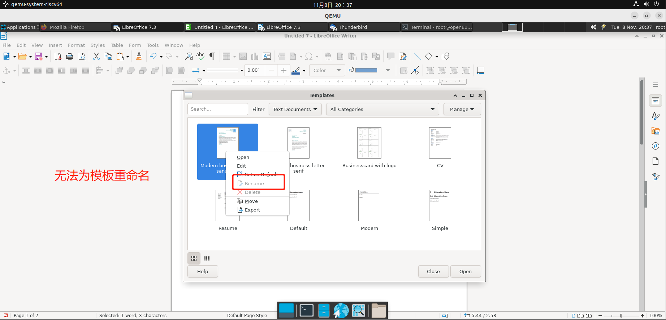
3 | 50 |  | 无法对模板进行删除操作 | 一般 | 中 |  | 1、环境已部署成功 2、Libreoffice Writer已成功打开 3、存在至少一个模板 | 1、硬件型号：RISC-V 64 2、硬件配置信息:(QEMU虚拟机) CPU核数：8 内存：8G 硬盘容量：15G 3、版本镜像：openEuler 22.03-V1 RISC-V 4、版本名称：libreoffice-1:7.3.5.2-2.oe2203.riscv64 | 1、点击文件-模板 2、点击管理模板 3、选择任意模板右键点击删除选项 |  | 1、弹出列表 2、成功进入管理模板页面 2、可以对模板进行删除操作 | 1、弹出列表 2、成功进入管理模板页面 2、无法对模板进行删除操作 | 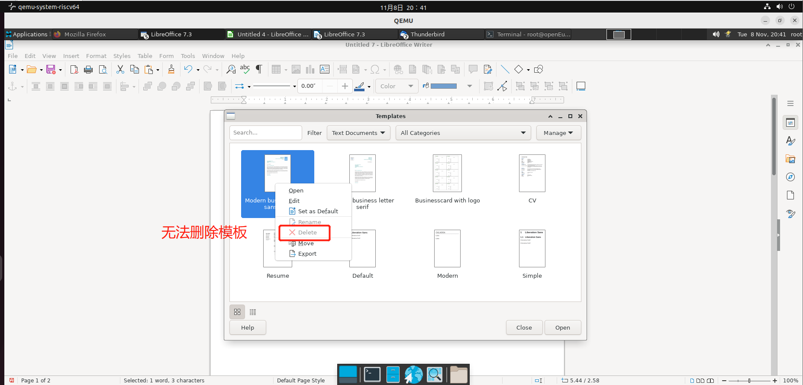
4 | 77 |  | 无法通过快捷键向上滚动 | 轻微 | 低 |  | 1、环境已部署成功 2、Libreoffice Writer已成功打开 3、已经打开任意一个文件且该文件至少两页以上 | 1、硬件型号：RISC-V 64 2、硬件配置信息:(QEMU虚拟机) CPU核数：8 内存：8G 硬盘容量：15G 3、版本镜像：openEuler 22.03-V1 RISC-V 4、版本名称：libreoffice-1:7.3.5.2-2.oe2203.riscv64 | 1、点击上方的打印图标 2、通过鼠标下滑两次 3、点击 Page Up 键 |  | 1、成功显示打印页面的预览 2、成功通过鼠标向下滑动 3、成功向上滚动 | 1、成功显示打印页面的预览 2、成功通过鼠标向下滑动 3、无法向上滚动 | 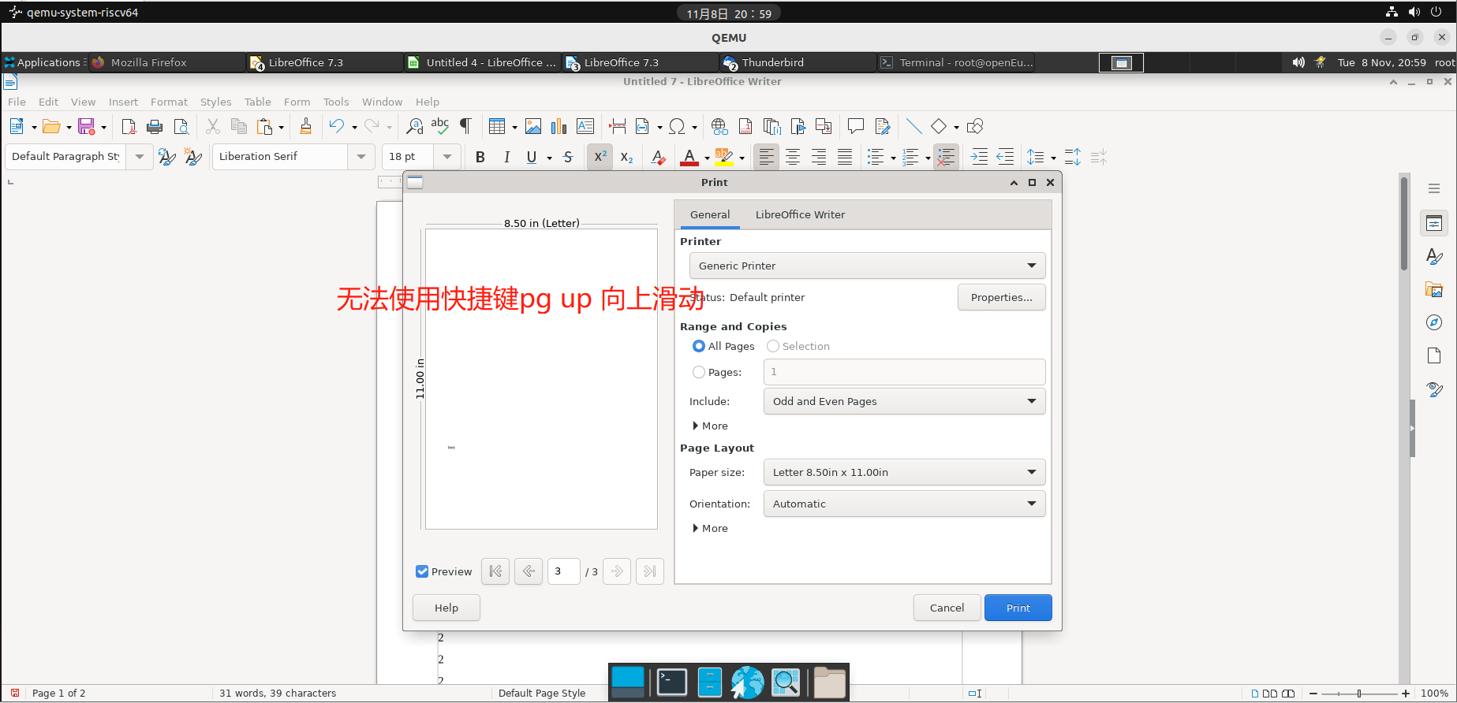
5 | 78 |  | 无法通过快捷键向下滚动 | 轻微 | 低 |  | 1、环境已部署成功 2、Libreoffice Writer已成功打开 3、已经打开任意一个文件且该文件至少两页以上 | 1、硬件型号：RISC-V 64 2、硬件配置信息:(QEMU虚拟机) CPU核数：8 内存：8G 硬盘容量：15G 3、版本镜像：openEuler 22.03-V1 RISC-V 4、版本名称：libreoffice-1:7.3.5.2-2.oe2203.riscv64 | 1、点击上方的打印图标 2、通过鼠标上滑两次 3、点击 Page down 键 |  | 1、成功显示打印页面的预览 2、成功通过鼠标向上滑动 3、成功向下滚动 | 1、成功显示打印页面的预览 2、成功通过鼠标向上滑动 3、无法向下滚动 | 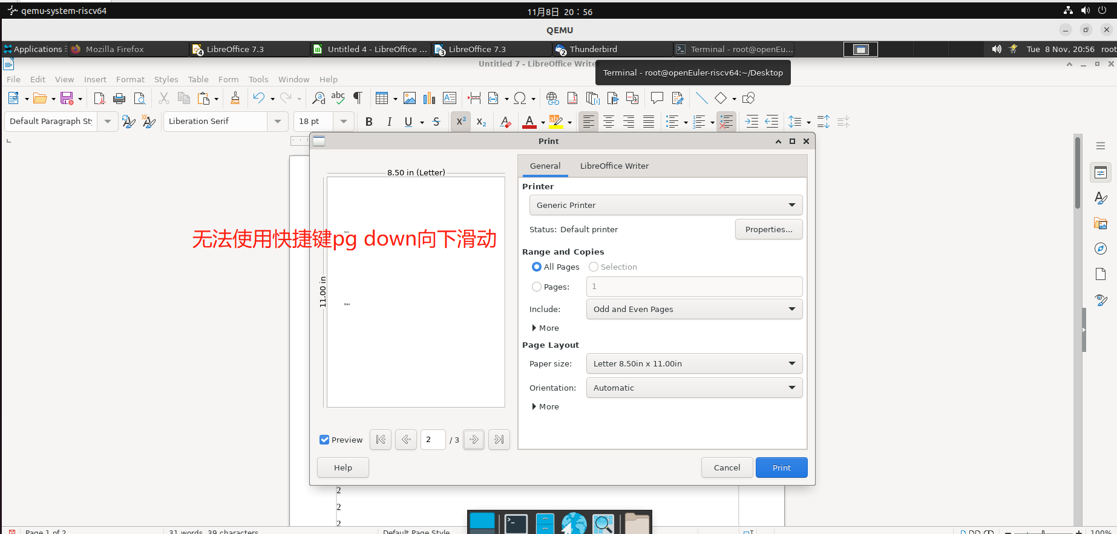
6 | 138 |  | 当文档只存在一个被替换对象时，需要按两次替换按钮才能替换成功 | 建议 | 中 |  | 1、环境已部署成功 2、Libreoffice Writer已成功打开 3、成功新建文档 | 1、硬件型号：RISC-V 64 2、硬件配置信息:(QEMU虚拟机) CPU核数：8 内存：8G 硬盘容量：15G 3、版本镜像：openEuler 22.03-V1 RISC-V 4、版本名称：libreoffice-1:7.3.5.2-2.oe2203.riscv64 | 1、输入1111111112 2、点击编辑-查找和替换 3、在查找框中输入：2 4、在替换框里输入：1 5、点击替换按钮 |  | 1、输入成功 2、弹出查找和替换对话框 3、输入成功 4、输入成功 5、2被选中，同时替换成1 | 1、输入成功 2、弹出查找和替换对话框 3、输入成功 4、输入成功 5、2被选中，但没有立即被替换，需要按两次替换按钮才能替换成功 | 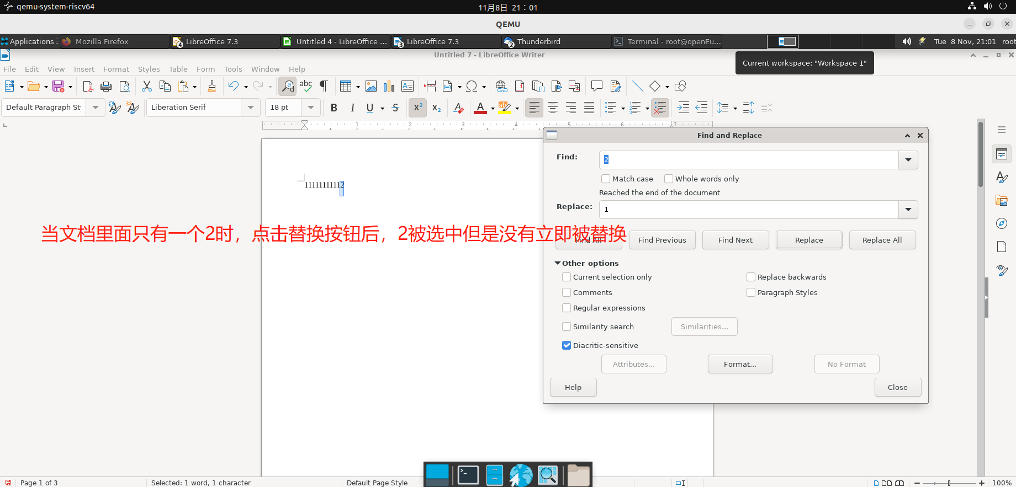
7 | 143 |  | 对于页面样式为双页布局的文档无法弹出跳转页面对话框 | 一般 | 中 |  | 1、环境已部署成功 2、Libreoffice Writer已成功打开 3、已经打开一个含有四个页面的文档且页面样式为双页布局 | 1、硬件型号：RISC-V 64 2、硬件配置信息:(QEMU虚拟机) CPU核数：8 内存：8G 硬盘容量：15G 3、版本镜像：openEuler 22.03-V1 RISC-V 4、版本名称：libreoffice-1:7.3.5.2-2.oe2203.riscv64 | 在第一个页面点击快捷键：ctrl+H |  | 弹出跳转页面的对话框 | 无法弹出跳转页面的对话框 | 